Hoja 1
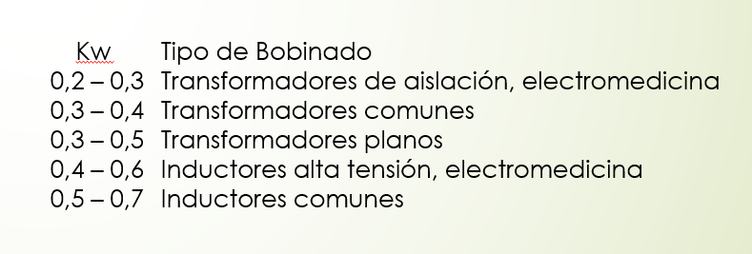
1° PASO: Buscar relación N2/N1 para que el control trabaje en el medio.
Vin_medio | 140.06 | V | Iin_media | 0.1928 | A
Vout_medio | 9 | V | Iout_media | 4.5 | A | factor_pico | 1.5
Asenoidal | 220 | V | P_out_target | 27 | W
N2/N1 = V2/V1 | 0.064 |  | f_switching | 132000 | Hz
2° PASO: Dimensionar N1 y N2 por corriente
Núcleo
Aw | 172 | mm^2
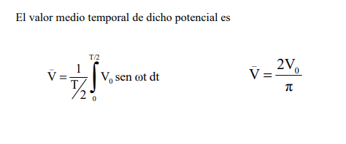
fv | 0.3
k1 | 0.5 |  | % de área al primario
k2 | 0.5 |  | % de área del secundario
A1 | 25.8 | mm^2
A2 | 25.8 | mm^2

Conductores
D_primario | 0.6 | mm
S_skin_primario | 0.17907 | mm^2
J_primario | 4 | A/mm^2 | 2 a 4 A/mm^2
N_cond_prim | 1 | 0.269138756 | Número de conductores apareados

D_secundario | 0.6 | mm
S_skin_sec | 0.17907 | mm^2
J_sec | 4 | A/mm^2
N_cond_sec | 7 | 6.282431964 | Número de conductores apareados

Sección de conductores equivalentes
S_total_pr | 0.36 | mm^2 | Teniendo en cuenta que es un fleje (peor caso)
S_total_sec | 2.52 | mm^2

Capacidad de carrete
N1_max | 71 | 71.66666667 | vueltas | => | N2 | 4.562
N2_max | 10 | 10.23809524 | vueltas | => | N1 | 155.618
3° PASO: Verificación por saturación del núcleo
Núcleo
Bsat | 390 | mT | @10kHz y 100°C (peor caso)
Amin | 229 | mm^2
AL | 5200 | nH

B_AC | 32.63 | mT
B_DC | 310.80 | mT
B_max | 343.43 | mT | OK?
4º PASO: cálculo de L

Hoja 6
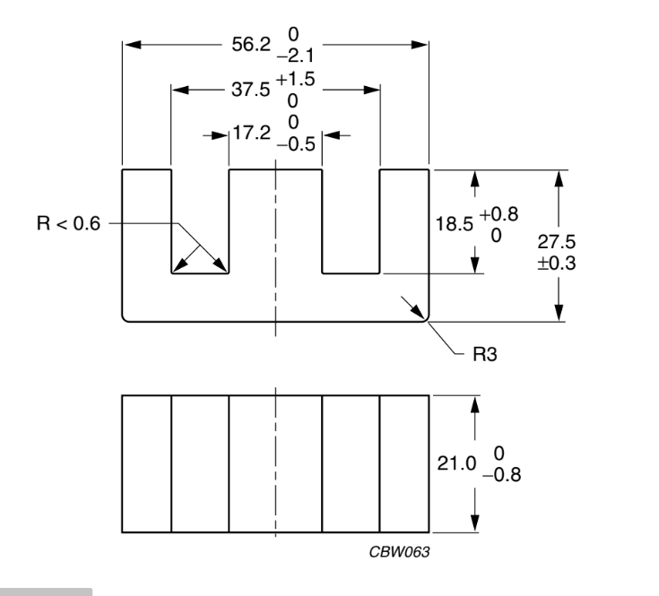
Vo | 300.00
Vd | 12.00
f | 50,000.00
Core width | 21 | mm
 | 37.50 | mm
Core length | 17.20 | mm
2 Window width | 20.30
Window width | 10.15 | mm
Window length | 18.5 | mm

Window Area | 187.775 | mm^2
Ac | 361.2 | mm^2
Ap | 67824.33 | mm^4

Ap EE | 135648.66
Kw | 0.4
Ap EE seg | 54259.464

D | 0.5
Kt | 0.0014
Bmax | 0.2 | T
Ton | 0.00001
Amin | 345 | mm

N1min | 4.347826087E-07
N1min | 1

Scu1 | 75.11
J | 4 | A/mm^2

Irms | 300.44

Inductor
Calculo de maxima corriente del inductor

Usamos el E4012 CF196 |  |  | https://pdf1.alldatasheet.com/datasheet-pdf/view/343426/FERROXCUBE/E40-3C90.html

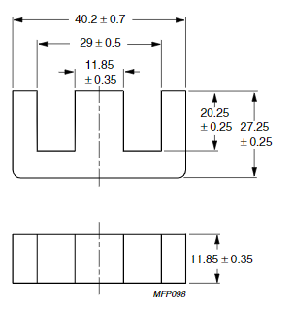
INDUCTOR

Core window-window width | 29.00 | mm
Core central width | 11.85 | mm

2 Window width | 17.15 | mm
Window width | 8.575 | mm
Window length | 20.25 | mm

Window Area | 347.2875 | mm^2

TRAFO

Core window-window width | 37.5 | mm
Core central width | 17.2 | mm

2 Window width | 20.3 | mm
Window width | 10.15 | mm
Window length | 18.5 | mm

Window Area | 375.55 | mm^2

